Intro
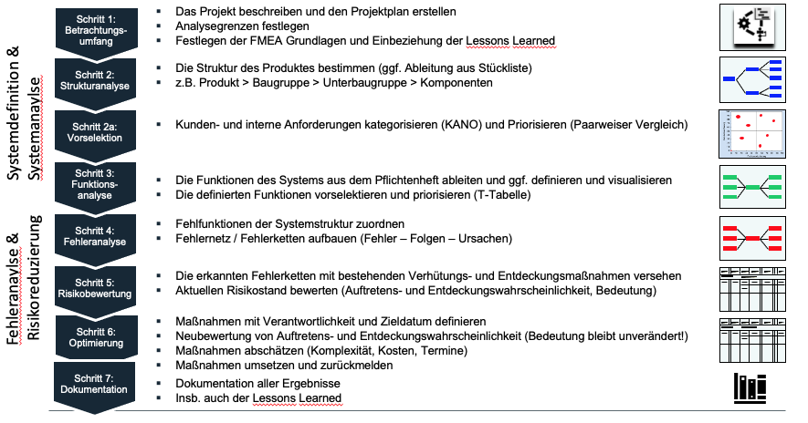
Die 6 1/2 Schritte einer Design-FMEA

1 Scope

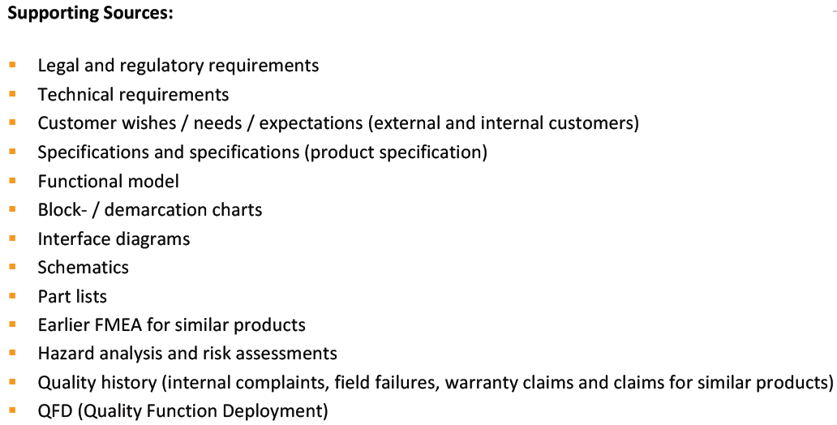
Step 1: Scope
by definition/selection of scope of analysis, ensure consistent alignmnent and orientation!
Describe the project and create the project plan
Set analysis limits
integration of lessons learned from past
definition of team and team responsibility
collect whatever relevant data from available supporting sources

MR: diese Seite füllt d. Moderator

2 Structural analysis
Step 2: Structural Analysis
Determine the structure of the product (derivation from part list if necessary), e.g. Product> Assembly> Sub-Assembly> Components
Remark: Complex structures can be broken down into several structures (work packages) or different levels (block diagrams) and analyzed separately for organizational reasons or for deeper insights
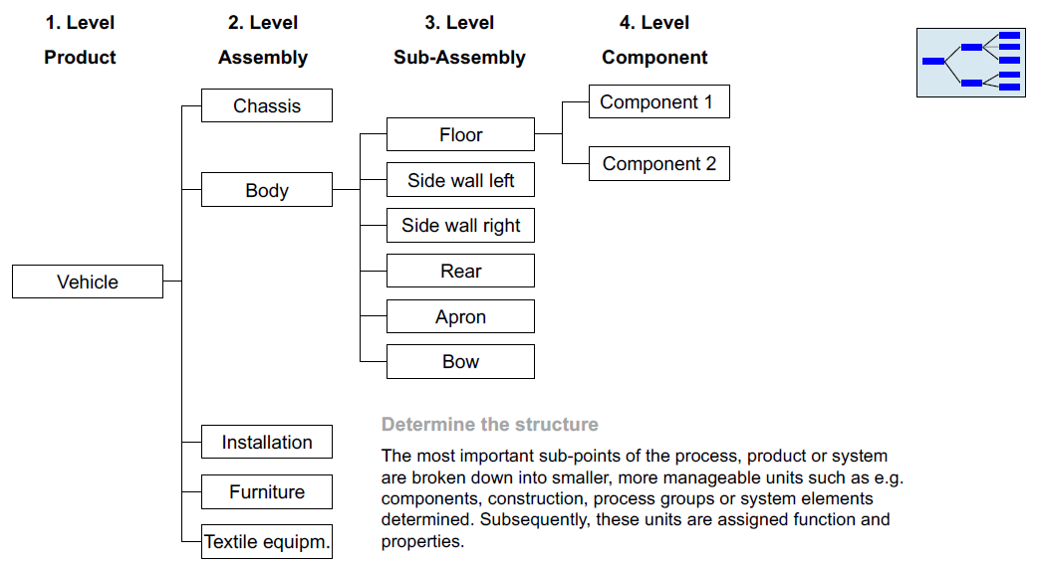
Visualisation of the scope of analysis, e.g. Structure tree, block/demarcation diagrams, 3D models, scatches, etc.
Analysis of relationships, interfaces and interactions between defined system elements
Pre-selection of requirements/ functions/ components, use e.g. KANO, Pairwise comparison, QFD,..

Anm.: diese Seite füllt d. Konstrukteur aus

1st level | 2nd level | 3rd level | 4th level

3 Functional analysis
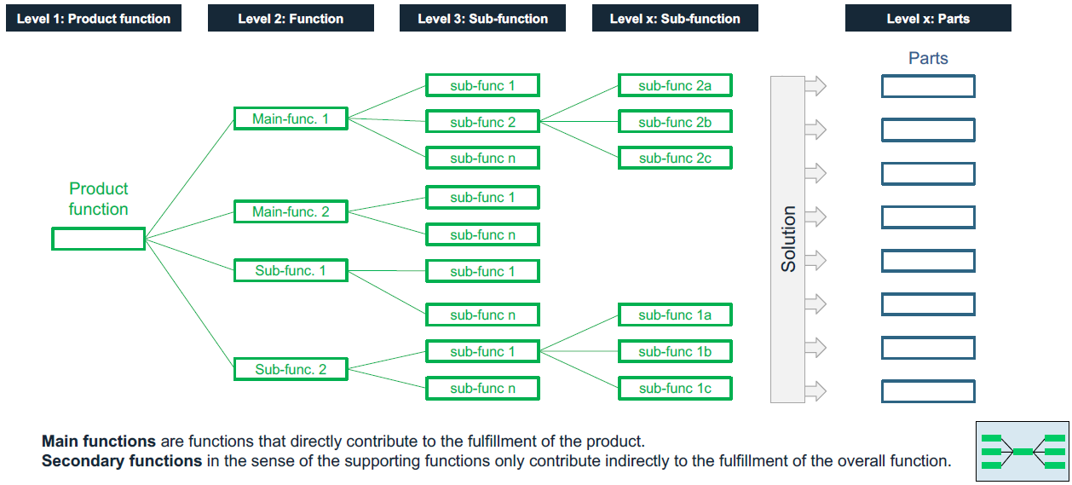
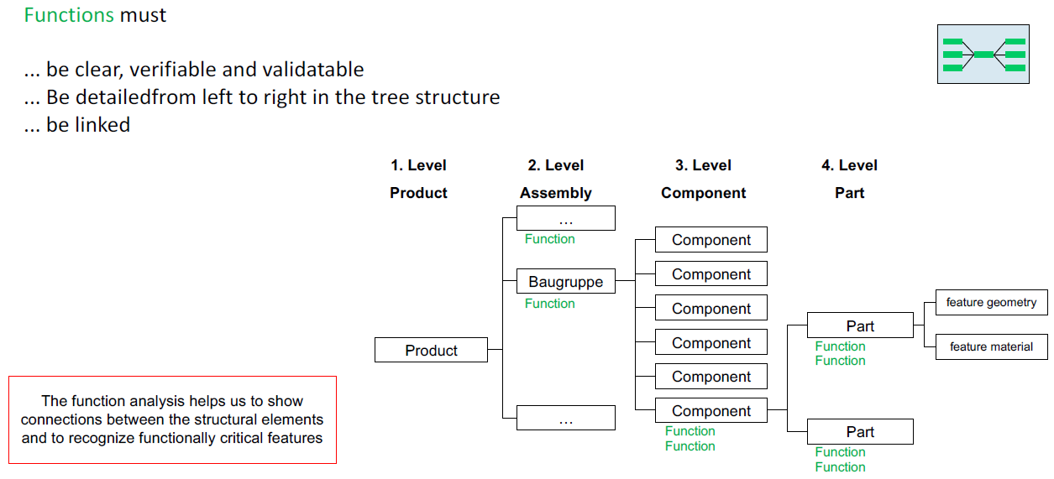
Step 3: Function analysis
Assignment of functions to the relevant system elements
Overview of the functionality of the product
Description of the individual functions in detail
Assignment of requirements / characteristics to individual functions
Visualization of a functional network, a functional structure, a function tree or a function matrix, etc.
Break down the customer functions (external and internal) to the corresponding requirements for the intended use

The functional analysis serves as a basis to examine each system element later on the error sources and the associated risks.
For this purpose, extensive knowledge of the system, operating conditions and the environmental conditions affecting the system
are required, for example heat, cold, dust, splash, salt, ice, vibration, electrical faults, etc.

4 Failure analysis
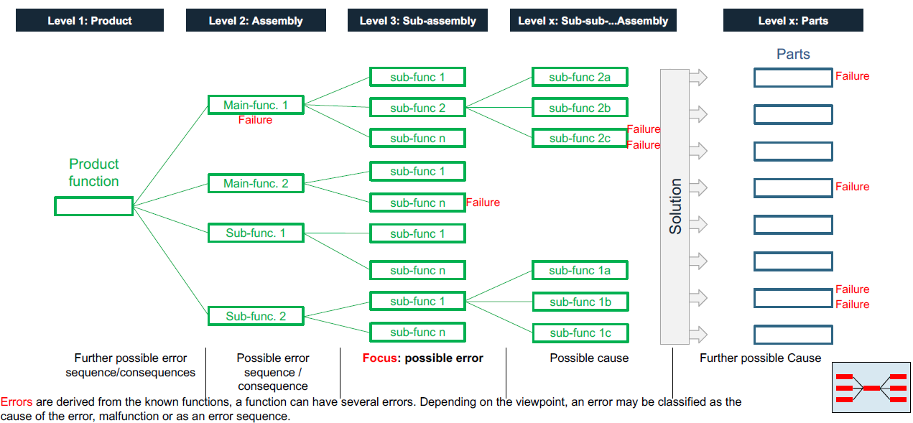
Step 4: Failure analysis
Assign malfunctions to the system structure
Build failure network / error chains (failure - effects - causes)

Requirements - criteria list
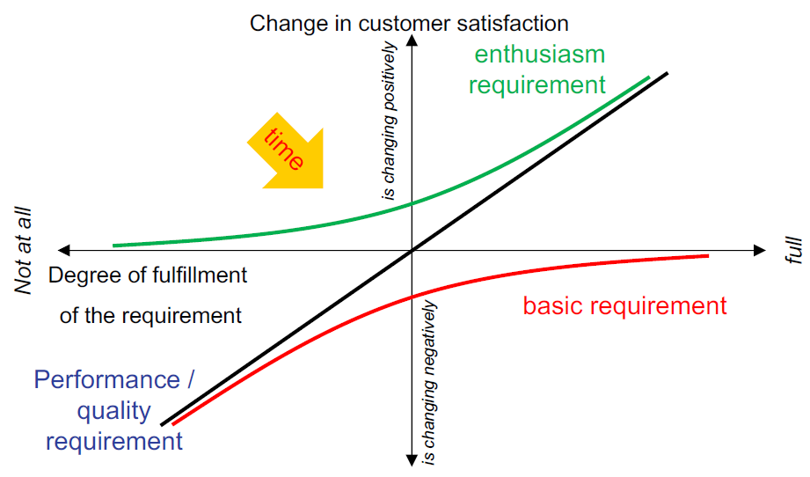
N° | main feature | requirement / specification (numbers, data, facts) | requested by Customer | requested on | classification (W/D ; KANO: B; Q/P; E)

1
2
3
4
5
6
7
8
9
10
11
12
13
14
15
16

 | KANO chart

6 Pareto
 |  |  |  |  |  |  | Pareto Chart Risk assessment RPN values
 |  |  |  |  |  | date | #VALUE!
 |  |  |  |  |  | Team | 0

0 | Nr. | RPZ | RPZ kum | RPZ New | % | % kum
1 | 8 | 210 | 210 | 30 | 6% | 6%
2 | 7 | 210 | 420 | 30 | 6% | 13%
Design-FMEA for <system / sub-system / component>
 | RPZ | RPZ New | % kum
8 | 210 | 30 | 6%
7 | 210 | 30 | 13%
14 | 175 | 35 | 18%
12 | 175 | 35 | 23%
9 | 150 | 30 | 28%
3 | 150 | 90 | 32%
5 | 147 | 21 | 37%
42 | 105 | 45 | 40%
41 | 105 | 45 | 43%
25 | 105 | 63 | 46%
21 | 105 | 21 | 49%
18 | 105 | 21 | 52%
13 | 105 | 35 | 55%
1 | 90 | 0 | 58%
43 | 75 | 45 | 60%
22 | 75 | 15 | 63%
20 | 75 | 15 | 65%
27 | 63 | 0 | 67%
23 | 63 | 0 | 69%
19 | 63 | 0 | 71%
17 | 63 | 0 | 73%
16 | 63 | 0 | 74%
15 | 63 | 0 | 76%
11 | 63 | 0 | 78%
10 | 63 | 0 | 80%
6 | 63 | 0
26 | 49 | 21
24 | 45 | 0
40 | 35 | 21
39 | 35 | 21
36 | 35 | 15
31 | 35 | 15
28 | 35 | 21
45 | 25 | 15
44 | 25 | 15
38 | 25 | 15
35 | 25 | 15
34 | 25 | 15
33 | 25 | 15
32 | 25 | 15
30 | 25 | 15
29 | 25 | 15
48 | 21 | 0
46 | 21 | 0
37 | 21 | 0
4 | 21 | 0
47 | 15 | 0
2 | 7 | 0
3 | 14 | 175 | 595 | 35 | 5% | 18%
4 | 12 | 175 | 770 | 35 | 5% | 23%
5 | 9 | 150 | 920 | 30 | 5% | 28%
6 | 3 | 150 | 1070 | 90 | 5% | 32%
7 | 5 | 147 | 1217 | 21 | 4% | 37%
8 | 42 | 105 | 1322 | 45 | 3% | 40%
9 | 41 | 105 | 1427 | 45 | 3% | 43%
10 | 25 | 105 | 1532 | 63 | 3% | 46%
11 | 21 | 105 | 1637 | 21 | 3% | 49%
12 | 18 | 105 | 1742 | 21 | 3% | 52%
13 | 13 | 105 | 1847 | 35 | 3% | 55%
14 | 1 | 90 | 1937 |  | 3% | 58%
15 | 43 | 75 | 2012 | 45 | 2% | 60%
16 | 22 | 75 | 2087 | 15 | 2% | 63%
17 | 20 | 75 | 2162 | 15 | 2% | 65%
18 | 27 | 63 | 2225 |  | 2% | 67%
19 | 23 | 63 | 2288 |  | 2% | 69%
20 | 19 | 63 | 2351 |  | 2% | 71%
21 | 17 | 63 | 2414 |  | 2% | 73%
22 | 16 | 63 | 2477 |  | 2% | 74%
23 | 15 | 63 | 2540 |  | 2% | 76%
24 | 11 | 63 | 2603 |  | 2% | 78%
25 | 10 | 63 | 2666 |  | 2% | 80%
26 | 6 | 63 | 2729 |  | 2% | 82%
27 | 26 | 49 | 2778 | 21 | 1% | 83%
28 | 24 | 45 | 2823 |  | 1% | 85%
29 | 40 | 35 | 2858 | 21 | 1% | 86%
30 | 39 | 35 | 2893 | 21 | 1% | 87%
31 | 36 | 35 | 2928 | 15 | 1% | 88%
32 | 31 | 35 | 2963 | 15 | 1% | 89%
33 | 28 | 35 | 2998 | 21 | 1% | 90%
34 | 45 | 25 | 3023 | 15 | 1% | 91%
35 | 44 | 25 | 3048 | 15 | 1% | 92%
36 | 38 | 25 | 3073 | 15 | 1% | 92%
37 | 35 | 25 | 3098 | 15 | 1% | 93%
38 | 34 | 25 | 3123 | 15 | 1% | 94%
39 | 33 | 25 | 3148 | 15 | 1% | 95%
40 | 32 | 25 | 3173 | 15 | 1% | 95%
41 | 30 | 25 | 3198 | 15 | 1% | 96%
42 | 29 | 25 | 3223 | 15 | 1% | 97%
43 | 48 | 21 | 3244 |  | 1% | 97%
44 | 46 | 21 | 3265 |  | 1% | 98%
45 | 37 | 21 | 3286 |  | 1% | 99%
46 | 4 | 21 | 3307 |  | 1% | 99%
47 | 47 | 15 | 3322 |  | 0% | 100%
48 | 2 | 7 | 3329 |  | 0% | 100%
49 | 0 | 0 |  | 0
50 | 0 | 0 |  | 0
51 | 0 | 0 |  | 0
52 | 0 | 0 |  | 0
53 | 0 | 0 |  | 0
54 | 0 | 0 |  | 0
55 | 0 | 0 |  | 0
56 | 0 | 0 |  | 0
57 | 0 | 0 |  | 0
58 | 0 | 0 |  | 0
59 | 0 | 0 |  | 0
60 | 0 | 0 |  | 0
61 | 0 | 0 |  | 0
62 | 0 | 0 |  | 0
63 | 0 | 0 |  | 0
64 | 0 | 0 |  | 0
65 | 0 | 0 |  | 0
66 | 0 | 0 |  | 0
67 | 0 | 0 |  | 0
68 | 0 | 0 |  | 0
69 | 0 | 0 |  | 0
70 | 0 | 0 |  | 0
71 | 0 | 0 |  | 0
72 | 0 | 0 |  | 0
73 | 0 | 0 |  | 0
74 | 0 | 0 |  | 0
75 | 0 | 0 |  | 0
76 | 0 | 0 |  | 0
77 | 0 | 0 |  | 0
78 | 0 | 0 |  | 0
79 | 0 | 0 |  | 0
80 | 0 | 0 |  | 0
81 | 0 | 0 |  | 0
82 | 0 | 0 |  | 0
83 | 0 | 0 |  | 0
84 | 0 | 0 |  | 0
85 | 0 | 0 |  | 0
86 | 0 | 0 |  | 0
87 | 0 | 0 |  | 0
88 | 0 | 0 |  | 0
89 | 0 | 0 |  | 0
90 | 0 | 0 |  | 0
91 | 0 | 0 |  | 0
92 | 0 | 0 |  | 0
93 | 0 | 0 |  | 0
94 | 0 | 0 |  | 0
95 | 0 | 0 |  | 0
96 | 0 | 0 |  | 0
97 | 0 | 0 |  | 0
98 | 0 | 0 |  | 0
99 | 0 | 0 |  | 0
100 | 0 | 0 |  | 0
101 | 0 | 0 |  | 0
102 | 0 | 0 |  | 0
103 | 0 | 0 |  | 0
104 | 0 | 0 |  | 0
105 | 0 | 0 |  | 0
106 | 0 | 0 |  | 0
107 | 0 | 0 |  | 0
108 | 0 | 0 |  | 0
109 | 0 | 0 |  | 0
110 | 0 | 0 |  | 0
111 | 0 | 0 |  | 0
112 | 0 | 0 |  | 0
113 | 0 | 0 |  | 0
114 | 0 | 0 |  | 0
115 | 0 | 0 |  | 0
116 | 0 | 0 |  | 0
117 | 0 | 0 |  | 0
118 | 0 | 0 |  | 0
119 | 0 | 0 |  | 0
120 | 0 | 0 |  | 0
121 | 0 | 0 |  | 0
122 | 0 | 0 |  | 0
123 | 0 | 0 |  | 0
124 | 0 | 0 |  | 0
125 | 0 | 0 |  | 0
126 | 0 | 0 |  | 0
127 | 0 | 0 |  | 0
128 | 0 | 0 |  | 0
129 | 0 | 0 |  | 0
130 | 0 | 0 |  | 0
131 | 0 | 0 |  | 0
132 | 0 | 0 |  | 0
133 | 0 | 0 |  | 0
134 | 0 | 0 |  | 0
135 | 0 | 0 |  | 0
136 | 0 | 0 |  | 0
137 | 0 | 0 |  | 0
138 | 0 | 0 |  | 0
139 | 0 | 0 |  | 0
140 | 0 | 0 |  | 0
141 | 0 | 0 |  | 0
142 | 0 | 0 |  | 0
143 | 0 | 0 |  | 0
144 | 0 | 0 |  | 0
145 | 0 | 0 |  | 0
146 | 0 | 0 |  | 0
147 | 0 | 0 |  | 0
148 | 0 | 0 |  | 0
149 | 0 | 0 |  | 0
150 | 0 | 0 |  | 0
151 | 0 | 0 |  | 0
152 | 0 | 0 |  | 0
153 | 0 | 0 |  | 0
154 | 0 | 0 |  | 0
155 | 0 | 0 |  | 0
156 |  |  |  | 0
157 |  |  |  | 0
158 |  |  |  | 0
159 |  |  |  | 0
160 |  |  |  | 0
161 |  |  |  | 0
162 |  |  |  | 0
163 |  |  |  | 0
164 |  |  |  | 0
165 |  |  |  | 0
166 |  |  |  | 0
167 |  |  |  | 0
168 |  |  |  | 0
169 |  |  |  | 0
170 |  |  |  | 0
171 |  |  |  | 0
172 |  |  |  | 0
173 |  |  |  | 0
174 |  |  |  | 0
175 |  |  |  | 0
176 |  |  |  | 0
177 |  |  |  | 0
178 |  |  |  | 0
179 |  |  |  | 0
180 |  |  |  | 0
181 |  |  |  | 0
182 |  |  |  | 0
183 |  |  |  | 0
184 |  |  |  | 0
185 |  |  |  | 0
186 |  |  |  | 0
187 |  |  |  | 0
188 |  |  |  | 0
189 |  |  |  | 0
190 |  |  |  | 0
191 |  |  |  | 0
192 |  |  |  | 0
193 |  |  |  | 0
194 |  |  |  | 0
195 |  |  |  | 0
196 |  |  |  | 0
197 |  |  |  | 0
198 |  |  |  | 0
199 |  |  |  | 0
200 |  |  |  | 0
201 |  |  |  | 0
202 |  |  |  | 0
203 |  |  |  | 0
204 |  |  |  | 0
205 |  |  |  | 0
206 |  |  |  | 0
207 |  |  |  | 0
208 |  |  |  | 0
209 |  |  |  | 0
210 |  |  |  | 0
211 |  |  |  | 0
212 |  |  |  | 0
213 |  |  |  | 0
214 |  |  |  | 0
215 |  |  |  | 0
216 |  |  |  | 0
217 |  |  |  | 0
218 |  |  |  | 0
219 |  |  |  | 0
220 |  |  |  | 0
221 |  |  |  | 0
222 |  |  |  | 0
223 |  |  |  | 0
224 |  |  |  | 0
225 |  |  |  | 0
226 |  |  |  | 0
227 |  |  |  | 0
228 |  |  |  | 0
229 |  |  |  | 0
230 |  |  |  | 0
231 |  |  |  | 0
232 |  |  |  | 0
233 |  |  |  | 0
234 |  |  |  | 0
235 |  |  |  | 0
236 |  |  |  | 0
237 |  |  |  | 0
238 |  |  |  | 0
239 |  |  |  | 0
240 |  |  |  | 0
241 |  |  |  | 0
242 |  |  |  | 0
243 |  |  |  | 0
244 |  |  |  | 0
245 |  |  |  | 0
246 |  |  |  | 0
247 |  |  |  | 0
248 |  |  |  | 0
249 |  |  |  | 0
250 |  |  |  | 0
251 |  |  |  | 0
252 |  |  |  | 0
253 |  |  |  | 0
254 |  |  |  | 0
255 |  |  |  | 0
256 |  |  |  | 0
257 |  |  |  | 0
258 |  |  |  | 0
259 |  |  |  | 0
260 |  |  |  | 0
261 |  |  |  | 0
262 |  |  |  | 0
263 |  |  |  | 0
264 |  |  |  | 0
265 |  |  |  | 0
266 |  |  |  | 0
267 |  |  |  | 0
268 |  |  |  | 0
269 |  |  |  | 0
270 |  |  |  | 0
271 |  |  |  | 0
272 |  |  |  | 0
273 |  |  |  | 0
274 |  |  |  | 0
275 |  |  |  | 0
276 |  |  |  | 0
277 |  |  |  | 0
278 |  |  |  | 0
279 |  |  |  | 0
280 |  |  |  | 0
281 |  |  |  | 0
282 |  |  |  | 0
283 |  |  |  | 0
284 |  |  |  | 0
285 |  |  |  | 0
286 |  |  |  | 0
287 |  |  |  | 0
288 |  |  |  | 0
289 |  |  |  | 0
290 |  |  |  | 0
291 |  |  |  | 0
292 |  |  |  | 0
293 |  |  |  | 0
294 |  |  |  | 0
295 |  |  |  | 0
296 |  |  |  | 0
297 |  |  |  | 0
298 |  |  |  | 0
299 |  |  |  | 0
300 |  |  |  | 0
301 |  |  |  | 0
302 |  |  |  | 0
303 |  |  |  | 0
304 |  |  |  | 0
305 |  |  |  | 0
306 |  |  |  | 0
307 |  |  |  | 0
308 |  |  |  | 0
309 |  |  |  | 0
310 |  |  |  | 0
311 |  |  |  | 0
312 |  |  |  | 0
313 |  |  |  | 0
314 |  |  |  | 0
315 |  |  |  | 0
316 |  |  |  | 0
317 |  |  |  | 0
318 |  |  |  | 0
319 |  |  |  | 0
320 |  |  |  | 0
321 |  |  |  | 0
322 |  |  |  | 0
323 |  |  |  | 0
324 |  |  |  | 0
325 |  |  |  | 0
326 |  |  |  | 0
327 |  |  |  | 0
328 |  |  |  | 0
329 |  |  |  | 0
330 |  |  |  | 0
331 |  |  |  | 0
332 |  |  |  | 0
333 |  |  |  | 0
334 |  |  |  | 0
335 |  |  |  | 0
336 |  |  |  | 0
337 |  |  |  | 0
338 |  |  |  | 0
339 |  |  |  | 0
340 |  |  |  | 0
341 |  |  |  | 0
342 |  |  |  | 0
343 |  |  |  | 0
344 |  |  |  | 0
345 |  |  |  | 0
346 |  |  |  | 0
347 |  |  |  | 0
348 |  |  |  | 0
349 |  |  |  | 0
350 |  |  |  | 0
351 |  |  |  | 0
352 |  |  |  | 0
353 |  |  |  | 0
354 |  |  |  | 0
355 |  |  |  | 0
356 |  |  |  | 0
357 |  |  |  | 0
358 |  |  |  | 0
359 |  |  |  | 0
360 |  |  |  | 0
361 |  |  |  | 0
362 |  |  |  | 0
363 |  |  |  | 0
364 |  |  |  | 0
365 |  |  |  | 0
366 |  |  |  | 0
367 |  |  |  | 0
368 |  |  |  | 0
369 |  |  |  | 0
370 |  |  |  | 0
371 |  |  |  | 0
372 |  |  |  | 0
373 |  |  |  | 0
374 |  |  |  | 0
375 |  |  |  | 0
376 |  |  |  | 0
377 |  |  |  | 0
378 |  |  |  | 0
379 |  |  |  | 0
380 |  |  |  | 0
381 |  |  |  | 0
382 |  |  |  | 0
383 |  |  |  | 0
384 |  |  |  | 0
385 |  |  |  | 0
386 |  |  |  | 0
387 |  |  |  | 0
388 |  |  |  | 0
389 |  |  |  | 0
390 |  |  |  | 0
391 |  |  |  | 0
392 |  |  |  | 0
393 |  |  |  | 0
394 |  |  |  | 0
395 |  |  |  | 0
396 |  |  |  | 0
397 |  |  |  | 0
398 |  |  |  | 0
399 |  |  |  | 0
400 |  |  |  | 0
401 |  |  |  | 0
402 |  |  |  | 0
403 |  |  |  | 0
404 |  |  |  | 0
405 |  |  |  | 0
406 |  |  |  | 0
407 |  |  |  | 0
408 |  |  |  | 0
409 |  |  |  | 0
410 |  |  |  | 0
411 |  |  |  | 0
412 |  |  |  | 0
413 |  |  |  | 0
414 |  |  |  | 0
415 |  |  |  | 0
416 |  |  |  | 0
417 |  |  |  | 0
418 |  |  |  | 0
419 |  |  |  | 0
420 |  |  |  | 0
421 |  |  |  | 0
422 |  |  |  | 0
423 |  |  |  | 0
424 |  |  |  | 0
425 |  |  |  | 0
426 |  |  |  | 0
427 |  |  |  | 0
428 |  |  |  | 0
429 |  |  |  | 0
430 |  |  |  | 0
431 |  |  |  | 0
432 |  |  |  | 0
433 |  |  |  | 0
434 |  |  |  | 0
435 |  |  |  | 0
436 |  |  |  | 0
437 |  |  |  | 0
438 |  |  |  | 0
439 |  |  |  | 0
440 |  |  |  | 0
441 |  |  |  | 0
442 |  |  |  | 0
443 |  |  |  | 0
444 |  |  |  | 0
445 |  |  |  | 0
446 |  |  |  | 0
447 |  |  |  | 0
448 |  |  |  | 0
449 |  |  |  | 0
450 |  |  |  | 0
451 |  |  |  | 0
452 |  |  |  | 0
453 |  |  |  | 0
454 |  |  |  | 0
455 |  |  |  | 0
456 |  |  |  | 0
457 |  |  |  | 0
458 |  |  |  | 0
459 |  |  |  | 0
460 |  |  |  | 0
461 |  |  |  | 0
462 |  |  |  | 0
463 |  |  |  | 0
464 |  |  |  | 0
465 |  |  |  | 0
466 |  |  |  | 0
467 |  |  |  | 0
468 |  |  |  | 0
469 |  |  |  | 0
470 |  |  |  | 0
471 |  |  |  | 0
472 |  |  |  | 0
473 |  |  |  | 0
474 |  |  |  | 0
475 |  |  |  | 0
476 |  |  |  | 0
477 |  |  |  | 0
478 |  |  |  | 0
479 |  |  |  | 0
480 |  |  |  | 0
481 |  |  |  | 0
482 |  |  |  | 0
483 |  |  |  | 0
484 |  |  |  | 0
485 |  |  |  | 0
486 |  |  |  | 0
487 |  |  |  | 0
488 |  |  |  | 0
489 |  |  |  | 0
490 |  |  |  | 0
491 |  |  |  | 0
492 |  |  |  | 0
493 |  |  |  | 0
494 |  |  |  | 0
495 |  |  |  | 0
496 |  |  |  | 0
497 |  |  |  | 0
498 |  |  |  | 0
499 |  |  |  | 0
500 |  |  |  | 0
501 |  |  |  | 0
502 |  |  |  | 0
503 |  |  |  | 0
504 |  |  |  | 0
505 |  |  |  | 0
506 |  |  |  | 0
507 |  |  |  | 0
508 |  |  |  | 0
509 |  |  |  | 0
510 |  |  |  | 0
511 |  |  |  | 0
512 |  |  |  | 0
513 |  |  |  | 0
514 |  |  |  | 0
515 |  |  |  | 0
516 |  |  |  | 0
517 |  |  |  | 0
518 |  |  |  | 0
519 |  |  |  | 0
520 |  |  |  | 0
521 |  |  |  | 0
522 |  |  |  | 0
523 |  |  |  | 0
524 |  |  |  | 0
525 |  |  |  | 0
526 |  |  |  | 0
527 |  |  |  | 0
528 |  |  |  | 0
529 |  |  |  | 0
530 |  |  |  | 0
531 |  |  |  | 0
532 |  |  |  | 0
533 |  |  |  | 0
534 |  |  |  | 0
535 |  |  |  | 0
536 |  |  |  | 0
537 |  |  |  | 0
538 |  |  |  | 0
539 |  |  |  | 0
540 |  |  |  | 0
541 |  |  |  | 0
542 |  |  |  | 0
543 |  |  |  | 0
544 |  |  |  | 0
545 |  |  |  | 0
546 |  |  |  | 0
547 |  |  |  | 0
548 |  |  |  | 0
549 |  |  |  | 0
550 |  |  |  | 0
551 |  |  |  | 0
552 |  |  |  | 0
553 |  |  |  | 0
554 |  |  |  | 0
555 |  |  |  | 0
556 |  |  |  | 0
557 |  |  |  | 0
558 |  |  |  | 0
559 |  |  |  | 0
560 |  |  |  | 0
561 |  |  |  | 0
562 |  |  |  | 0
563 |  |  |  | 0
564 |  |  |  | 0
565 |  |  |  | 0
566 |  |  |  | 0
567 |  |  |  | 0
568 |  |  |  | 0
569 |  |  |  | 0
570 |  |  |  | 0
571 |  |  |  | 0
572 |  |  |  | 0
573 |  |  |  | 0
574 |  |  |  | 0
575 |  |  |  | 0
576 |  |  |  | 0
577 |  |  |  | 0
578 |  |  |  | 0
579 |  |  |  | 0
580 |  |  |  | 0
581 |  |  |  | 0
582 |  |  |  | 0
583 |  |  |  | 0
584 |  |  |  | 0
585 |  |  |  | 0
586 |  |  |  | 0
587 |  |  |  | 0
588 |  |  |  | 0
589 |  |  |  | 0
590 |  |  |  | 0
591 |  |  |  | 0
592 |  |  |  | 0
593 |  |  |  | 0
594 |  |  |  | 0
595 |  |  |  | 0
596 |  |  |  | 0
597 |  |  |  | 0
598 |  |  |  | 0
599 |  |  |  | 0
600 |  |  |  | 0
601 |  |  |  | 0
602 |  |  |  | 0
603 |  |  |  | 0
604 |  |  |  | 0
605 |  |  |  | 0
606 |  |  |  | 0
607 |  |  |  | 0
608 |  |  |  | 0
609 |  |  |  | 0
610 |  |  |  | 0
611 |  |  |  | 0
612 |  |  |  | 0
613 |  |  |  | 0
614 |  |  |  | 0
615 |  |  |  | 0
616 |  |  |  | 0
617 |  |  |  | 0
618 |  |  |  | 0
619 |  |  |  | 0
620 |  |  |  | 0
621 |  |  |  | 0
622 |  |  |  | 0
623 |  |  |  | 0
624 |  |  |  | 0
625 |  |  |  | 0
626 |  |  |  | 0
627 |  |  |  | 0
628 |  |  |  | 0
629 |  |  |  | 0
630 |  |  |  | 0
631 |  |  |  | 0
632 |  |  |  | 0
633 |  |  |  | 0
634 |  |  |  | 0
635 |  |  |  | 0
636 |  |  |  | 0
637 |  |  |  | 0
638 |  |  |  | 0
639 |  |  |  | 0
640 |  |  |  | 0
641 |  |  |  | 0
642 |  |  |  | 0
643 |  |  |  | 0
644 |  |  |  | 0
645 |  |  |  | 0
646 |  |  |  | 0
647 |  |  |  | 0
648 |  |  |  | 0
649 |  |  |  | 0
650 |  |  |  | 0
651 |  |  |  | 0
652 |  |  |  | 0
653 |  |  |  | 0
654 |  |  |  | 0
655 |  |  |  | 0
656 |  |  |  | 0
657 |  |  |  | 0
658 |  |  |  | 0
659 |  |  |  | 0
660 |  |  |  | 0
661 |  |  |  | 0
662 |  |  |  | 0
663 |  |  |  | 0
664 |  |  |  | 0
665 |  |  |  | 0
666 |  |  |  | 0
667 |  |  |  | 0
668 |  |  |  | 0
669 |  |  |  | 0
670 |  |  |  | 0
671 |  |  |  | 0
672 |  |  |  | 0
673 |  |  |  | 0
674 |  |  |  | 0
675 |  |  |  | 0
676 |  |  |  | 0
677 |  |  |  | 0
678 |  |  |  | 0
679 |  |  |  | 0
680 |  |  |  | 0
681 |  |  |  | 0
682 |  |  |  | 0
683 |  |  |  | 0
684 |  |  |  | 0
685 |  |  |  | 0
686 |  |  |  | 0
687 |  |  |  | 0
688 |  |  |  | 0
689 |  |  |  | 0
690 |  |  |  | 0
691 |  |  |  | 0
692 |  |  |  | 0
693 |  |  |  | 0
694 |  |  |  | 0
695 |  |  |  | 0
696 |  |  |  | 0
697 |  |  |  | 0
698 |  |  |  | 0
699 |  |  |  | 0
700 |  |  |  | 0
701 |  |  |  | 0
702 |  |  |  | 0
703 |  |  |  | 0
704 |  |  |  | 0
705 |  |  |  | 0
706 |  |  |  | 0
707 |  |  |  | 0
708 |  |  |  | 0
709 |  |  |  | 0
710 |  |  |  | 0
711 |  |  |  | 0
712 |  |  |  | 0
713 |  |  |  | 0
714 |  |  |  | 0
715 |  |  |  | 0
716 |  |  |  | 0
717 |  |  |  | 0
718 |  |  |  | 0
719 |  |  |  | 0
720 |  |  |  | 0
721 |  |  |  | 0
722 |  |  |  | 0
723 |  |  |  | 0
724 |  |  |  | 0
725 |  |  |  | 0
726 |  |  |  | 0
727 |  |  |  | 0
728 |  |  |  | 0
729 |  |  |  | 0
730 |  |  |  | 0
731 |  |  |  | 0
732 |  |  |  | 0
733 |  |  |  | 0
734 |  |  |  | 0
735 |  |  |  | 0
736 |  |  |  | 0
737 |  |  |  | 0
738 |  |  |  | 0
739 |  |  |  | 0
740 |  |  |  | 0
741 |  |  |  | 0
742 |  |  |  | 0
743 |  |  |  | 0
744 |  |  |  | 0
745 |  |  |  | 0
746 |  |  |  | 0
747 |  |  |  | 0
748 |  |  |  | 0
749 |  |  |  | 0
750 |  |  |  | 0
751 |  |  |  | 0
752 |  |  |  | 0
753 |  |  |  | 0
754 |  |  |  | 0
755 |  |  |  | 0
756 |  |  |  | 0
757 |  |  |  | 0
758 |  |  |  | 0
759 |  |  |  | 0
760 |  |  |  | 0
761 |  |  |  | 0
762 |  |  |  | 0
763 |  |  |  | 0
764 |  |  |  | 0
765 |  |  |  | 0
766 |  |  |  | 0
767 |  |  |  | 0
768 |  |  |  | 0
769 |  |  |  | 0
770 |  |  |  | 0
771 |  |  |  | 0
772 |  |  |  | 0
773 |  |  |  | 0
774 |  |  |  | 0
775 |  |  |  | 0
776 |  |  |  | 0
777 |  |  |  | 0
778 |  |  |  | 0
779 |  |  |  | 0
780 |  |  |  | 0
781 |  |  |  | 0
782 |  |  |  | 0
783 |  |  |  | 0
784 |  |  |  | 0
785 |  |  |  | 0
786 |  |  |  | 0
787 |  |  |  | 0
788 |  |  |  | 0
789 |  |  |  | 0
790 |  |  |  | 0
791 |  |  |  | 0
792 |  |  |  | 0
793 |  |  |  | 0
794 |  |  |  | 0
795 |  |  |  | 0
796 |  |  |  | 0
797 |  |  |  | 0
798 |  |  |  | 0
799 |  |  |  | 0
800 |  |  |  | 0
801 |  |  |  | 0
802 |  |  |  | 0
803 |  |  |  | 0
804 |  |  |  | 0
805 |  |  |  | 0
806 |  |  |  | 0
807 |  |  |  | 0
808 |  |  |  | 0
809 |  |  |  | 0
810 |  |  |  | 0
811 |  |  |  | 0
812 |  |  |  | 0
813 |  |  |  | 0
814 |  |  |  | 0
815 |  |  |  | 0
816 |  |  |  | 0
817 |  |  |  | 0
818 |  |  |  | 0
819 |  |  |  | 0
820 |  |  |  | 0
821 |  |  |  | 0
822 |  |  |  | 0
823 |  |  |  | 0
824 |  |  |  | 0
825 |  |  |  | 0
826 |  |  |  | 0
827 |  |  |  | 0
828 |  |  |  | 0
829 |  |  |  | 0
830 |  |  |  | 0
831 |  |  |  | 0
832 |  |  |  | 0
833 |  |  |  | 0
834 |  |  |  | 0
835 |  |  |  | 0
836 |  |  |  | 0
837 |  |  |  | 0
838 |  |  |  | 0
839 |  |  |  | 0
840 |  |  |  | 0
841 |  |  |  | 0
842 |  |  |  | 0
843 |  |  |  | 0
844 |  |  |  | 0
845 |  |  |  | 0
846 |  |  |  | 0
847 |  |  |  | 0
848 |  |  |  | 0
849 |  |  |  | 0
850 |  |  |  | 0
851 |  |  |  | 0
852 |  |  |  | 0
853 |  |  |  | 0
854 |  |  |  | 0
855 |  |  |  | 0
856 |  |  |  | 0
857 |  |  |  | 0
858 |  |  |  | 0
859 |  |  |  | 0
860 |  |  |  | 0
861 |  |  |  | 0
862 |  |  |  | 0
863 |  |  |  | 0
864 |  |  |  | 0
865 |  |  |  | 0
866 |  |  |  | 0
867 |  |  |  | 0
868 |  |  |  | 0
869 |  |  |  | 0
870 |  |  |  | 0
871 |  |  |  | 0
872 |  |  |  | 0
873 |  |  |  | 0
874 |  |  |  | 0
875 |  |  |  | 0
876 |  |  |  | 0
877 |  |  |  | 0
878 |  |  |  | 0
879 |  |  |  | 0
880 |  |  |  | 0
881 |  |  |  | 0
882 |  |  |  | 0
883 |  |  |  | 0
884 |  |  |  | 0
885 |  |  |  | 0
886 |  |  |  | 0
887 |  |  |  | 0
888 |  |  |  | 0
889 |  |  |  | 0
890 |  |  |  | 0
891 |  |  |  | 0
892 |  |  |  | 0
893 |  |  |  | 0
894 |  |  |  | 0
895 |  |  |  | 0
896 |  |  |  | 0
897 |  |  |  | 0
898 |  |  |  | 0
899 |  |  |  | 0
900 |  |  |  | 0
901 |  |  |  | 0
902 |  |  |  | 0
903 |  |  |  | 0
904 |  |  |  | 0
905 |  |  |  | 0
906 |  |  |  | 0
907 |  |  |  | 0
908 |  |  |  | 0
909 |  |  |  | 0
910 |  |  |  | 0
911 |  |  |  | 0
912 |  |  |  | 0
913 |  |  |  | 0
914 |  |  |  | 0
915 |  |  |  | 0
916 |  |  |  | 0
917 |  |  |  | 0
918 |  |  |  | 0
919 |  |  |  | 0
920 |  |  |  | 0
921 |  |  |  | 0
922 |  |  |  | 0
923 |  |  |  | 0
924 |  |  |  | 0
925 |  |  |  | 0
926 |  |  |  | 0
927 |  |  |  | 0
928 |  |  |  | 0
929 |  |  |  | 0
930 |  |  |  | 0
931 |  |  |  | 0
932 |  |  |  | 0
933 |  |  |  | 0
934 |  |  |  | 0
935 |  |  |  | 0
936 |  |  |  | 0
937 |  |  |  | 0
938 |  |  |  | 0
939 |  |  |  | 0
940 |  |  |  | 0
941 |  |  |  | 0
942 |  |  |  | 0
943 |  |  |  | 0
944 |  |  |  | 0
945 |  |  |  | 0
946 |  |  |  | 0
947 |  |  |  | 0
948 |  |  |  | 0
949 |  |  |  | 0
950 |  |  |  | 0
951 |  |  |  | 0
952 |  |  |  | 0
953 |  |  |  | 0
954 |  |  |  | 0
955 |  |  |  | 0
956 |  |  |  | 0
957 |  |  |  | 0
958 |  |  |  | 0
959 |  |  |  | 0
960 |  |  |  | 0
961 |  |  |  | 0
962 |  |  |  | 0
963 |  |  |  | 0
964 |  |  |  | 0
965 |  |  |  | 0
966 |  |  |  | 0
967 |  |  |  | 0
968 |  |  |  | 0
969 |  |  |  | 0
970 |  |  |  | 0
971 |  |  |  | 0
972 |  |  |  | 0
973 |  |  |  | 0
974 |  |  |  | 0
975 |  |  |  | 0
976 |  |  |  | 0
977 |  |  |  | 0
978 |  |  |  | 0
979 |  |  |  | 0
980 |  |  |  | 0
981 |  |  |  | 0
982 |  |  |  | 0
983 |  |  |  | 0
984 |  |  |  | 0
985 |  |  |  | 0
986 |  |  |  | 0
987 |  |  |  | 0
988 |  |  |  | 0
989 |  |  |  | 0
990 |  |  |  | 0
991 |  |  |  | 0
992 |  |  |  | 0
993 |  |  |  | 0
994 |  |  |  | 0
995 |  |  |  | 0

KANO
KANO model

The professor Noriaki Kano classified 5 unique categories of customer requirements, 3 of which you want to end up in your offering, and the other 2 should be taken out. The 5 categories of customer requirements are classified depending on their ability to create customer satisfaction or cause dissatisfaction. Knowing what category customer requirements fall into and the importance of each requirement can help prioritize development activities and determine what to include in your offering and where to spend resources improving these requirements.
The model describes these 5 categories on a set of axis. The y-axis is degree of satisfaction of the requirement; the x-axis is the level of fulfillment or execution of the requirement by the company. All 5 categories of requirements can be mapped on the axis: Performance Simply stated, these are the requirements the customers are able to articulate and are at the top of their minds when evaluating options. They are the most visible of the model’s requirements and the better they are performed, the more satisfaction they bring, conversely, the worse they are performed, the more dissatisfaction they bring. The Professor originally called these “One-Dimensional” because the better you execute these the more satisfaction from the customer you get. Basic Simply stated, these are the requirements that the customers expect and are taken for granted. When done well, customers are just neutral, but when done poorly, customers are very dissatisfied. Kano originally called these “Must-be’s” because they are the requirements that must be included and are the price of entry into a market. Excitement Simply stated, these are the requirements that are unexpected and pleasant surprises or delights. These are the innovations you bring into your offering. They delight the customer when there, but do not cause any dissatisfaction when missing because the customer never expected them in the first place. Kano originally called these “Attractive or Delighters” because that’s exactly what they do. Indifferent Simply stated, these are the requirements that the customers simply don’t care if they are present or absent, their satisfaction remains neutral under either circumstance. Reverse Simply stated, these are the requirements that cause dissatisfaction when present and satisfaction when absent. These are very rare but do happen occasionally. | 